03.2026
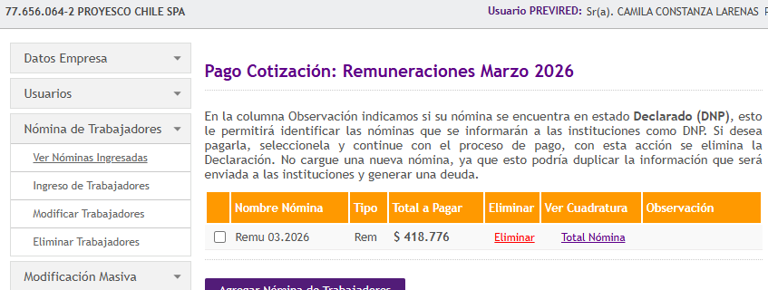
razon social rut | mes | rut | nombre | apellido paterno | apellido materno | centro costo nombre | cargo | afp nombre | prevision nombre | isapre monto pactado | tipo contrato | fecha contratacion | contrato hasta | Días Trabajados | Días Ausencia | Dias Vacaciones Mes | Días Licencia | Sueldo Base | Gratificación Mensual | Suma de Haberes Afectos | Suma de Haberes | AFP | Fonasa | Suma de Leyes Sociales | Impuestos | Suma Descuentos Legales, Impuestos y Por planilla | Liquido a Pago | Seguro Invalidez y Supervivencia (SIS) | Seguro Cesantia Empleador | Seguro Cesantia (Fondo Solidario) | Seguro accidentes del Trabajo | Capitalización Individual AFP | Expectativa de Vida | Costo Empresa
77656064-2 | 3 | 44606242-5 | CHRISTIAN ROLANDO | SAINT | GERMAIN |  | Supervisor de Comunicaciones | Uno | Fonasa |  | Plazo Fijo | 15/02/2026 | 30/11/2026 | 30 | 0 | 0 | 0 | $700,000 | $175,000 | $875,000 | $875,000 | $91,525 | $61,250 | $152,775 | $- | $152,775 | $722,225 | $13,475 | $24,500 | $1,750 | $8,138 | $875 | $7,875 | $931,613
77656064-2 | 3 | 44606258-1 | GALO ANDRES | TOBAR | CISNEROS |  | Supervisor de Comunicaciones | Uno | Fonasa |  | Plazo Fijo | 15/02/2026 | 30/11/2026 | 30 | 0 | 0 | 0 | $700,000 | $175,000 | $875,000 | $875,000 | $91,525 | $61,250 | $152,775 | $- | $152,775 | $722,225 | $13,475 | $24,500 | $1,750 | $8,138 | $875 | $7,875 | $931,613

 |  |  |  |  |  |  |  |  |  |  |  |  |  |  |  |  |  | $1,400,000 | $350,000 | $1,750,000 | $1,750,000 | $183,050 | $122,500 | $305,550 | $- | $305,550 | $1,444,450 | $26,950 | $49,000 | $3,500 | $16,276 | $1,750 | $15,750 | $1,863,226

 |  |  |  |  |  |  |  |  |  |  |  |  |  |  |  |  |  |  |  |  |  |  |  |  |  |  | $418,776
 |  |  |  |  |  |  |  |  |  |  |  |  |  |  |  |  |  |  |  |  |  |  |  |  |  |  | 418,776

